obj
No | obj명 | obj타입 | obj기능 | obj크기 (m) (x, y, z)(가로, 높이, 세로) | obj 외형 | 레퍼런스
1 | 문 | B | None | 2m x 3m x 0.5m | 3면에서 닫힙니다. 상, 좌, 우측에서 문의 3분의 1씩 나와 문을 구성합니다. | 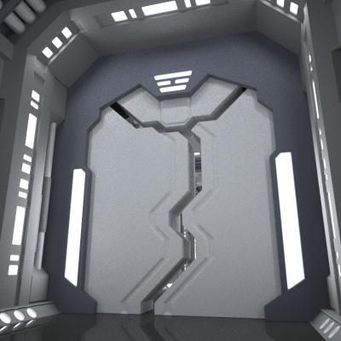 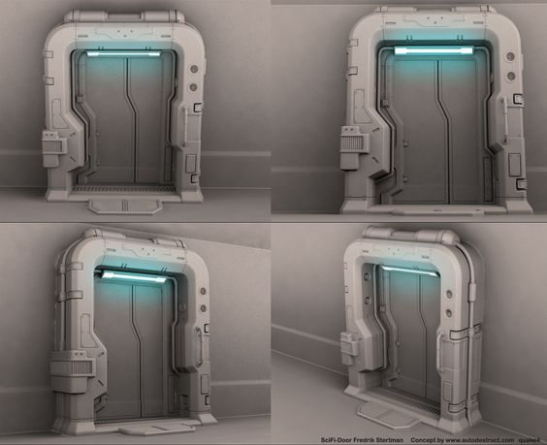
x` | 침대 | B | None | 1.5m x 2m x 1.8m | 벽에 박혀 있는 침대를 기용할 겁니다. Sf적인 느낌이 들게 하기 위하여, 벽면에는 여러 버튼이 있으며, 천장에는 침대를 비추는, 사각형의 큰 조명이 있으면 좋겠어요. 그리고, 추가로 여러 모니터 같은 게 붙어 있으면 더 좋을 거 같아요. | 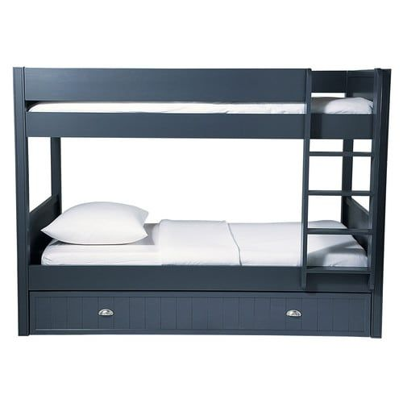 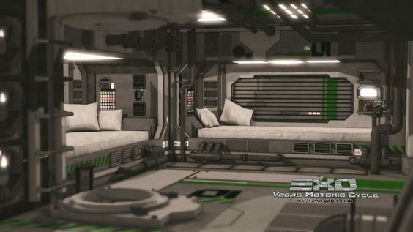 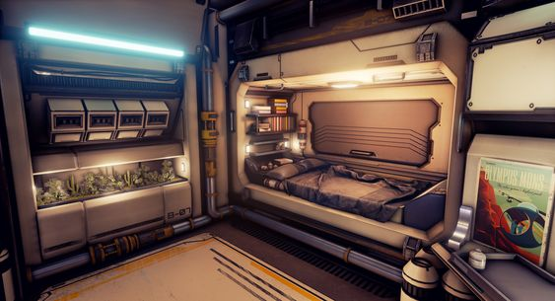 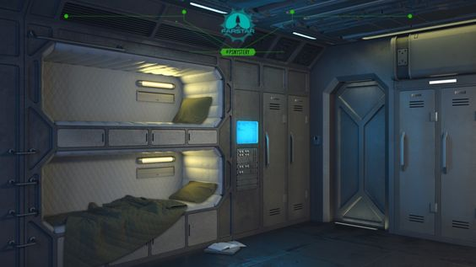
3 | 잠긴 캐비닛 | B | None | 2m x 3m x 1m | 잠긴 캐비닛은 깔끔해야 합니다. 살짝 색이 바랜, 페인트의 색이 바랜 그런 부분이 있지만 흠집이나 기능적으로는 문제가 없어 보여야 합니다. | 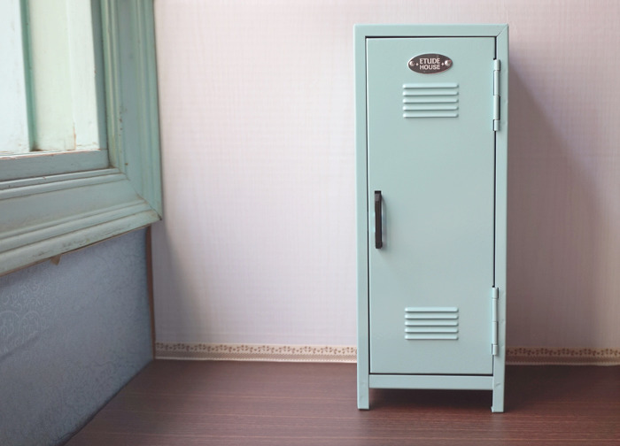 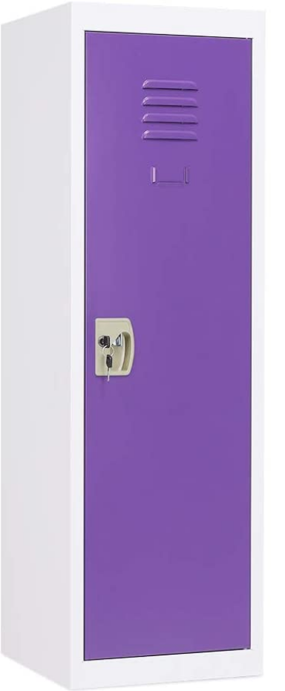 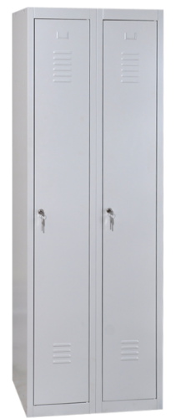
4 | 열린 캐비닛 | B | None | 2m x 3m x 2m | 흠집등이 있고, 페인트의 색이 바라는 등 오랜 시간 동안 사용하였지만, 어느날 부터 사용을 안 하여 문이 열린 상태로 먼지가 쌓여 있게 부탁드리겠습니다. | 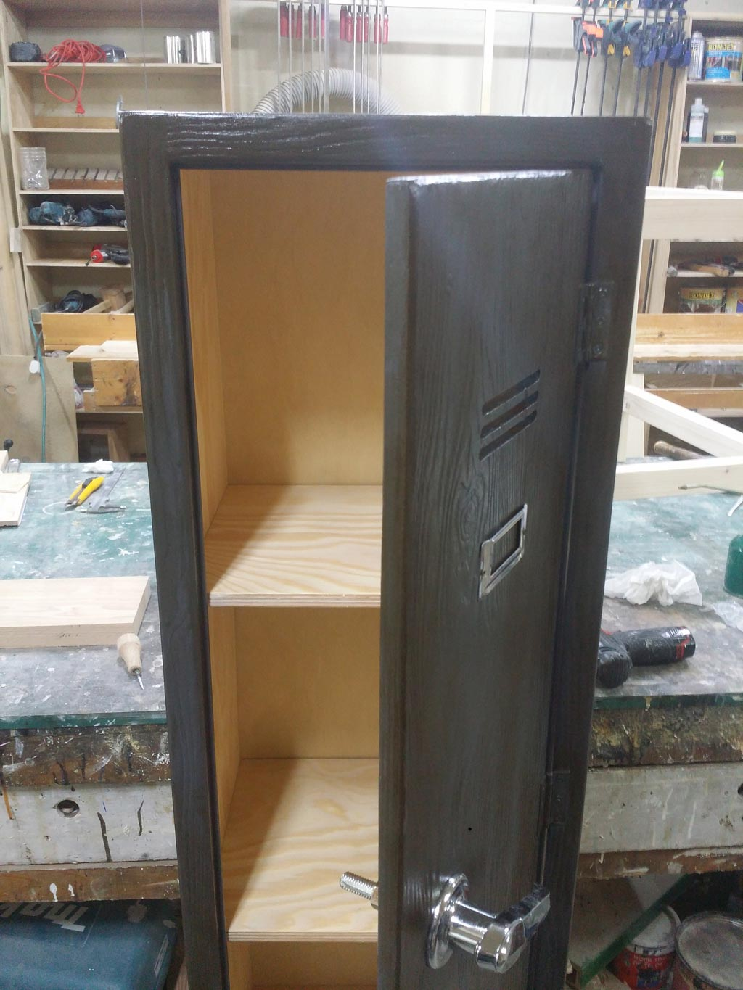 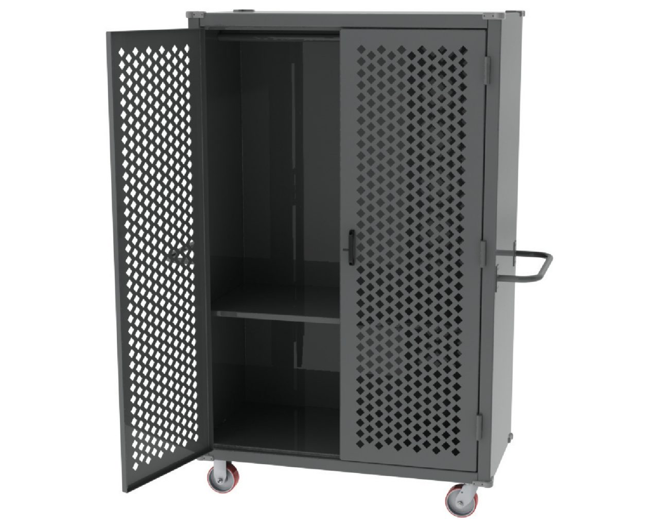
5 | 변기 | B | Null | Null | Null | 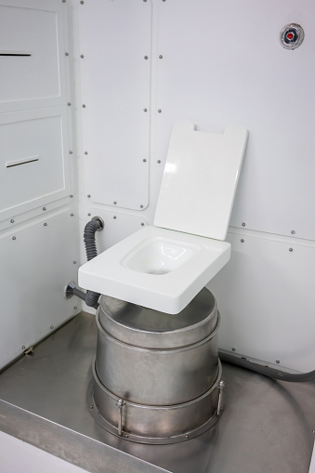 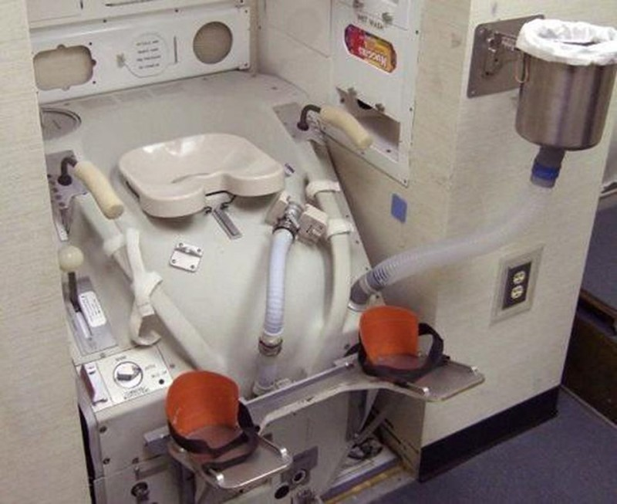
6 | 유리창 | B | 유리 너머의 상태를 확인할 수 있습니다. | Null | Null | 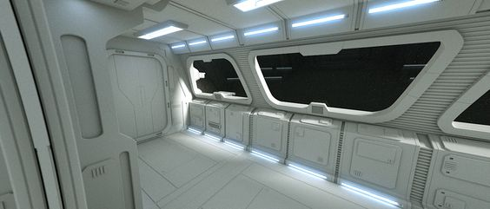 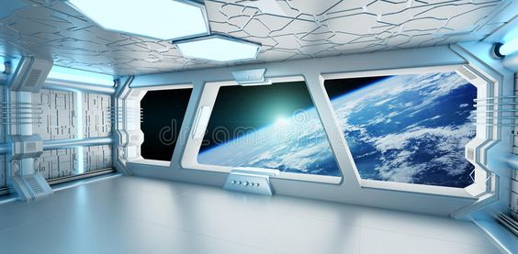 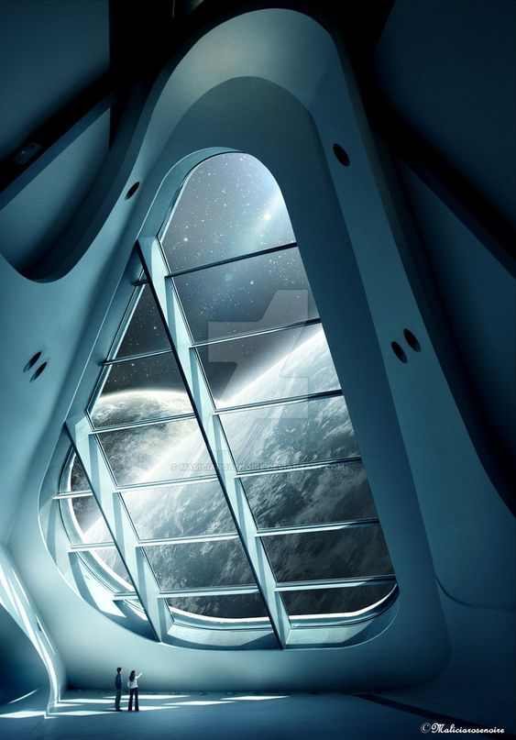
7 | 지구 | B | 우주정거장에서 보이는 지구로, 플레이어가 있는 곳이 우주라는 것을 알려주기 위한 장치다. | null |  | 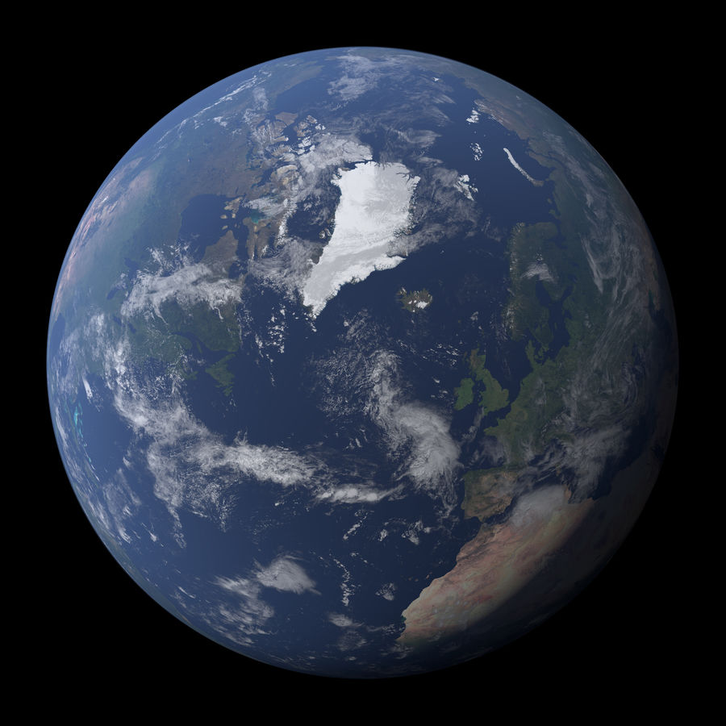 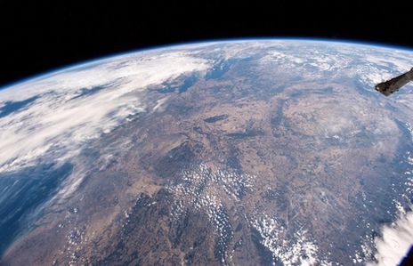 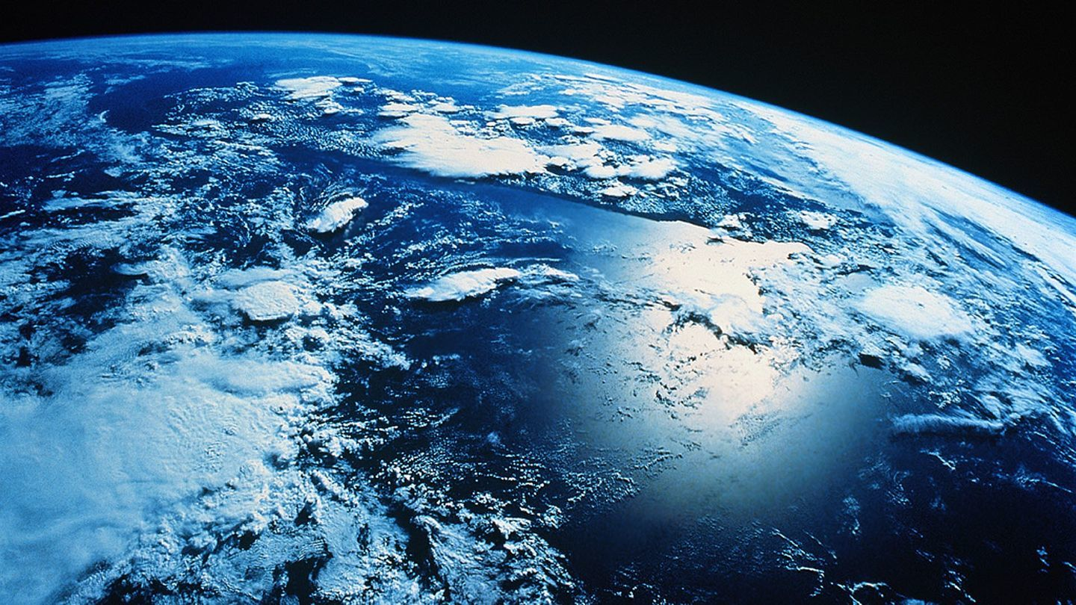
8 | 무빙워크 | B | 본 오브젝트가 문서에 포함되어 있다면, 무빙워크의 방향이 있을겁니다. 그 방향대로 0.5m/s의 속력으로 움직이게 해주세요 | 10m x 1m x 3m | 컨베이어 벨트와 같은 외형입니다. 하단부에 깔린 벨트가 지정된 방향으로 움직입니다. | 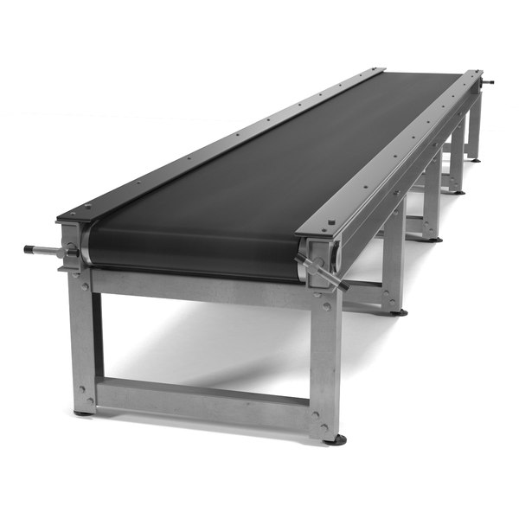 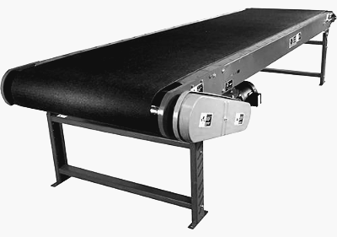
9 | 낮은 천장 | B |  | 플레이어가 웅크린 상태의 높이와 10cm 정도 떨어져 있고 천장과 붙어있는 obj |  | Null
10 | 1번 무기 | B |  | Null |  | Null
11 | 트리거도어 | A | 연결되어 있는 레버, 버튼등이 작동하면 문이 작동(open or close)합니다. | 1m x 2.5m x 0.2m | 1번과는 다르게 좌, 우 양쪽에서 열리고 닫힙니다. | 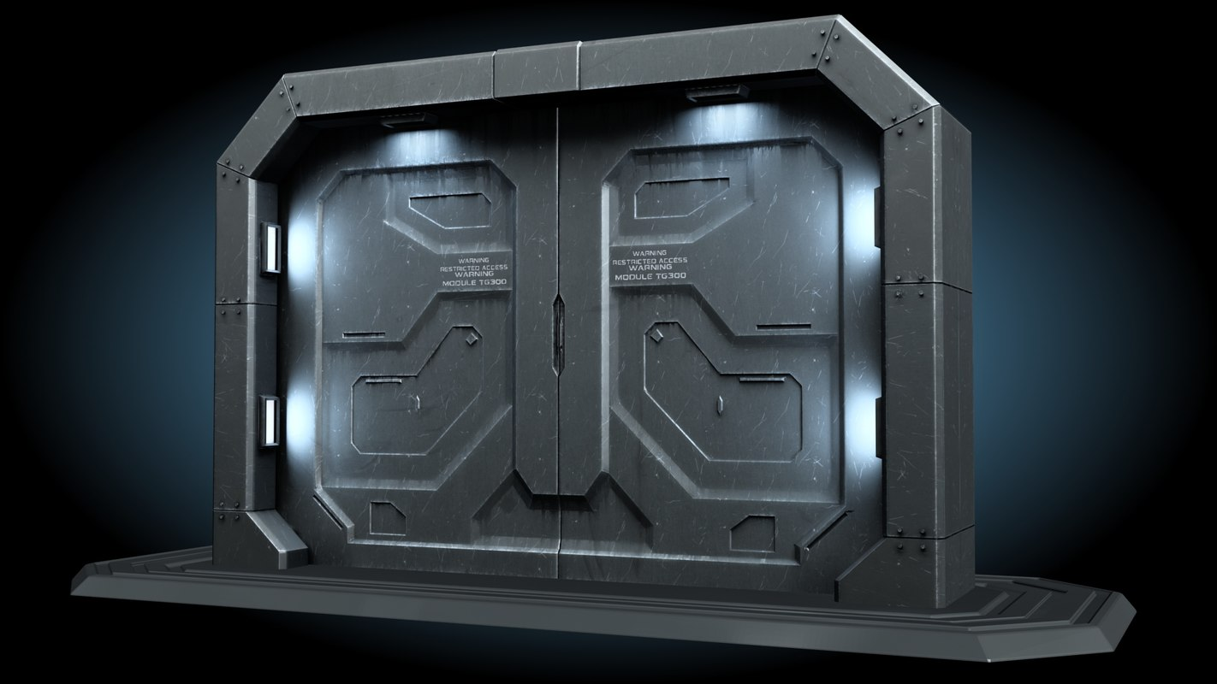
12 | 벽 버튼 | A | 벽에 붙어있는 버튼으로 물리적 충격을 받으면 버튼이 눌리며, 버튼과 연결된 오브젝트가 작동합니다. (ppt상 붉은 화살표로 표현) |  | 벽에 고정된 패널에 버튼이 부착된 외형으로 부탁드립 니다. | 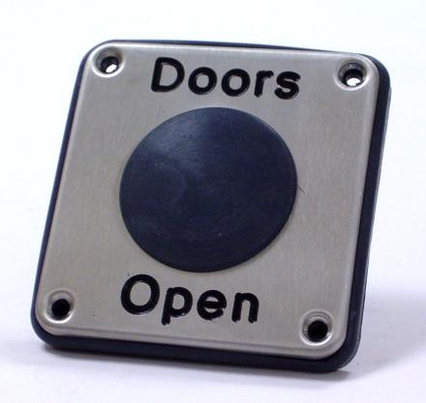 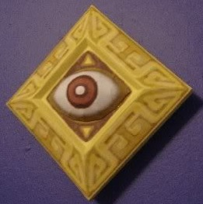
13 | 구체 | A | A타입이며 중력을 받는 구체입니다. |  |  | Null
14 | 부서지는 벽 | B | 일정 이상의 충격을 받으면 부서지는 기능을 가진 벽입니다. Ex 충격(1번 무기의 관성) |  | 흰색 점토로 만들어진 듯 한 벽에 금이 있어, 일정 이상의 힘을 가하면 부서질 것만 같은 벽이 필요합니다. 또한 일정 이상의 힘이 가해진다면 벽이 여러 조각으로 분해되어 바닥을 나뒹굴어야 합니다. |  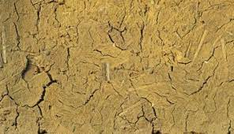 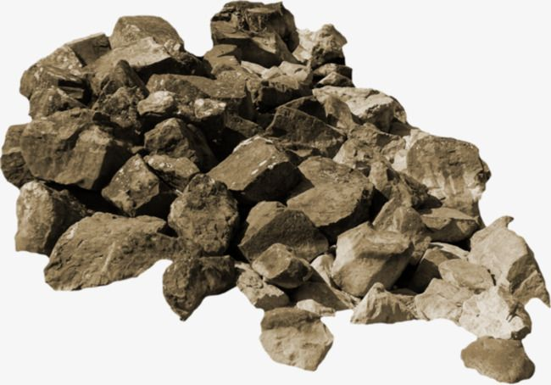
15 | 바닥 트리거 | B | 활성화하면 연계된 다른 오브젝트도 활성화됨 버튼과 연계되는 오브젝트는 ppt에서 붉은색 테두리로 표시하였음 | 0.1m x 0.1m x 0.04m |  | 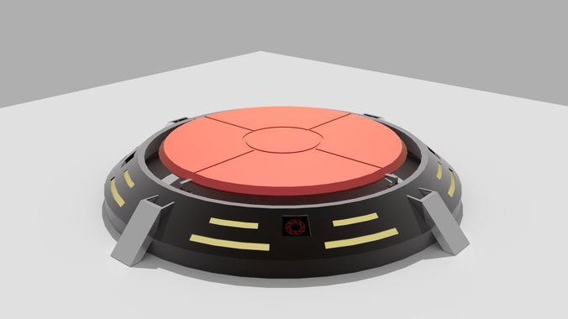  
16 | 실험용 큐브 | A | None | 0.5m x 0.5m x 0.5m | 면보다는 모서리를 강조한 외형에 면에는 "이브"의 아이콘을 넣어주세요 | 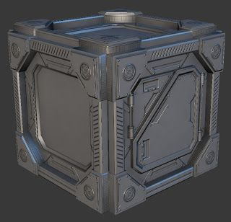 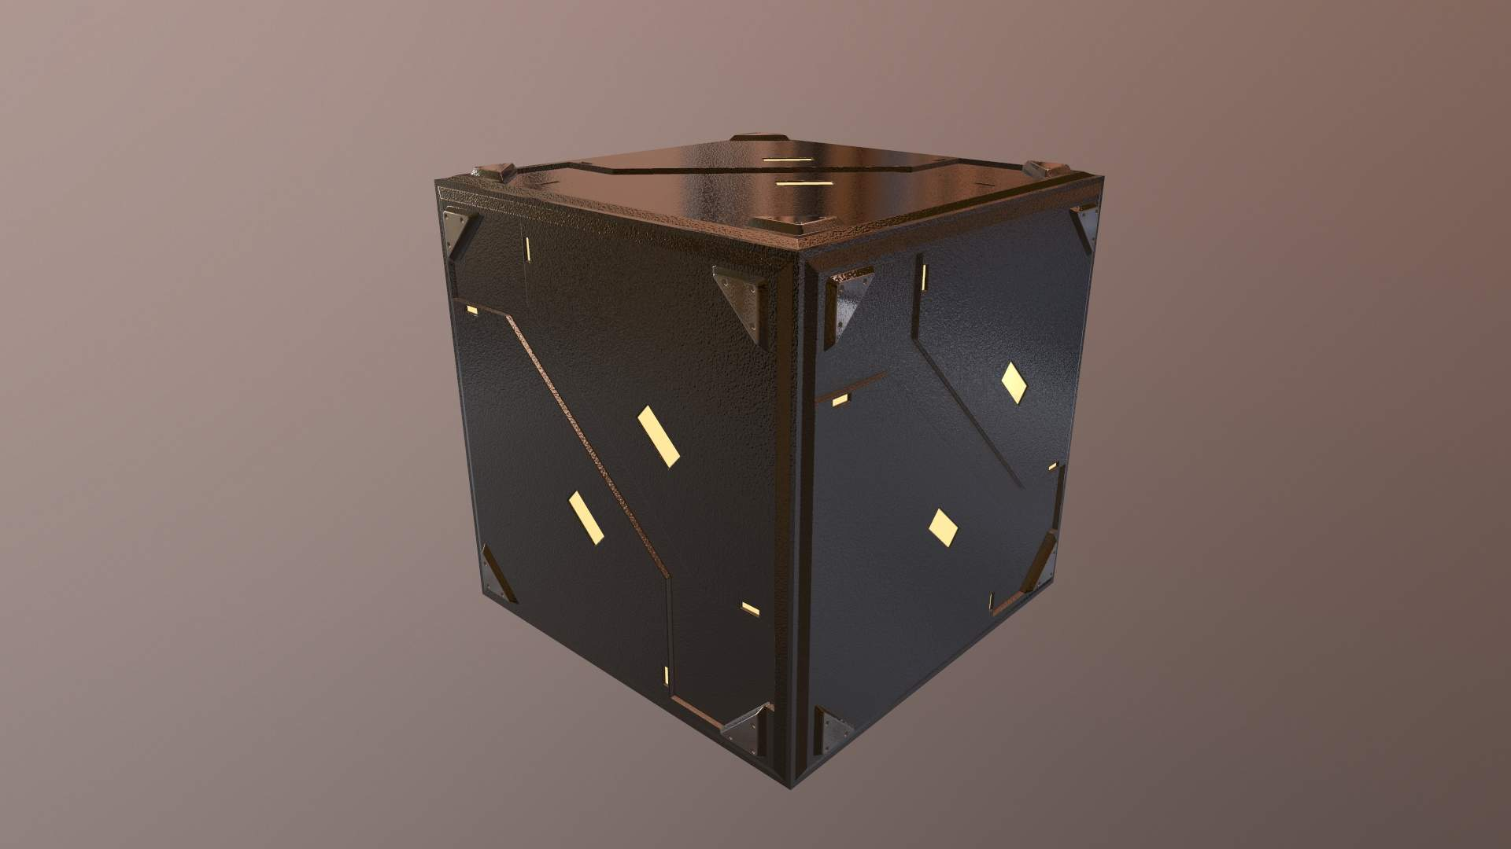
17 | 발판 | B | 움직이는 발판이 존재하며, 버튼과 연계된 발판의 경우 버튼 활성화 시 3초에 걸쳐 목적 위치까지 도달함 | 1m x 1m x 0.1m |  | 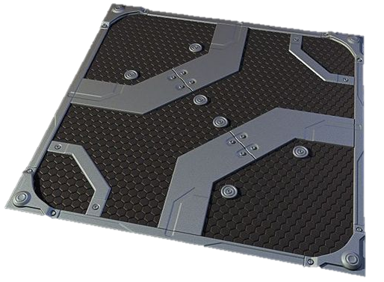 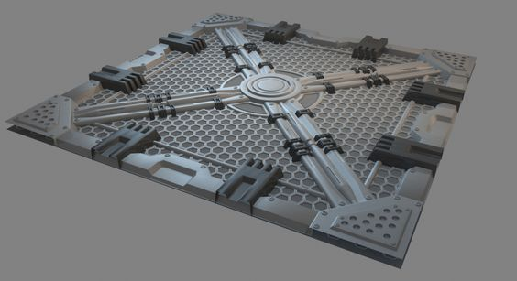
18 | 부서진 발판 | B | Null | 1m x 1m x 0.1m |  | ▲ 발판 레퍼런스에 부서진 느낌 추가
19 | 스크린화면 | B |  | 0.7m x 0.3m x 0.5m 0.3m x 0.3m x 0.5m 1.0m x 0.5m x 0.5m | 벽에 붙어 있는, 스탠딩 등 여러 가지 형태의 스크린이 있으며, 스크린의 색은 파란색 계열을 써서 만들어 주시고, 엣지 부분은 무채색 계열을 사용하고 날카로운 느낌이 들게 해주세요 | 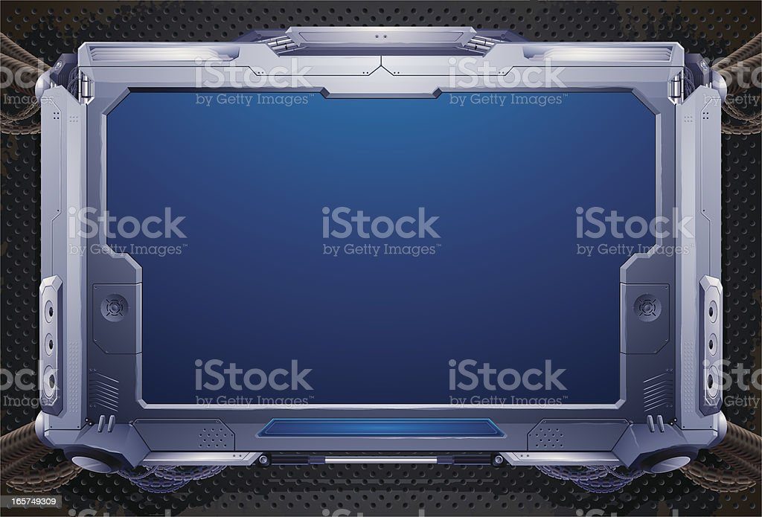 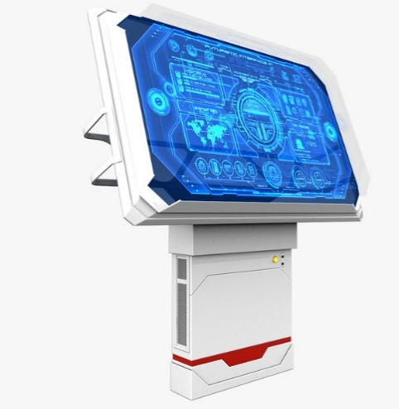 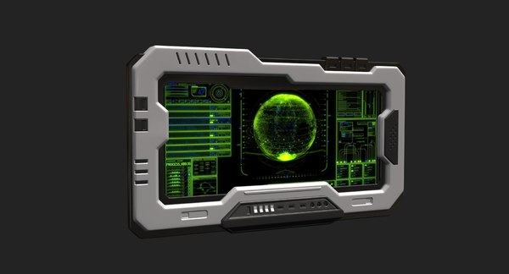 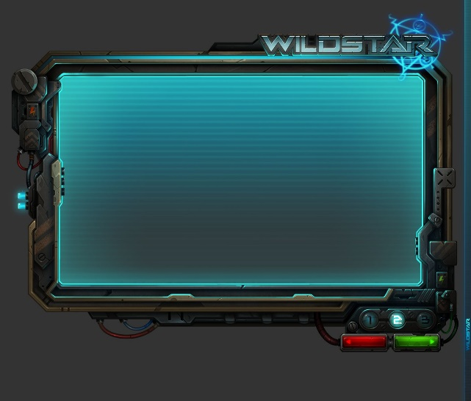 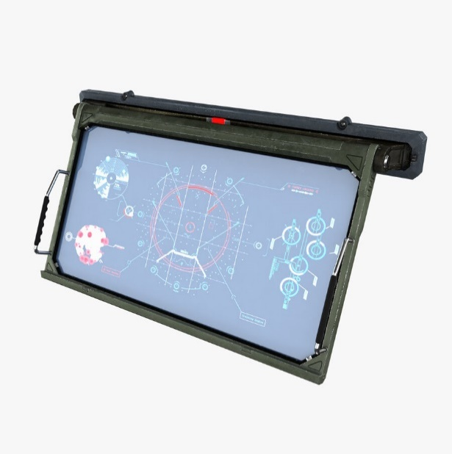
20 | 도어락 | B | 열 수 있는 모든 문 들'을 특정 조건이 만족되기 전 까지 문을 열지 못하게 합니다. | 0.3m x 0.5m x 0.5m 0.3m x 0.3m x 0.5m | 번호를 알면 열 수 있는 키패드형 도어락과 손바닥을 찍어야 열 수 있는 스캔형 도어락이 있습니다. 둘 다 엣지는 무채색 계열로 날카롭게 디자인 해주시고 스크린 부분은 밝은 파란색 계열로 만들어주세요 | 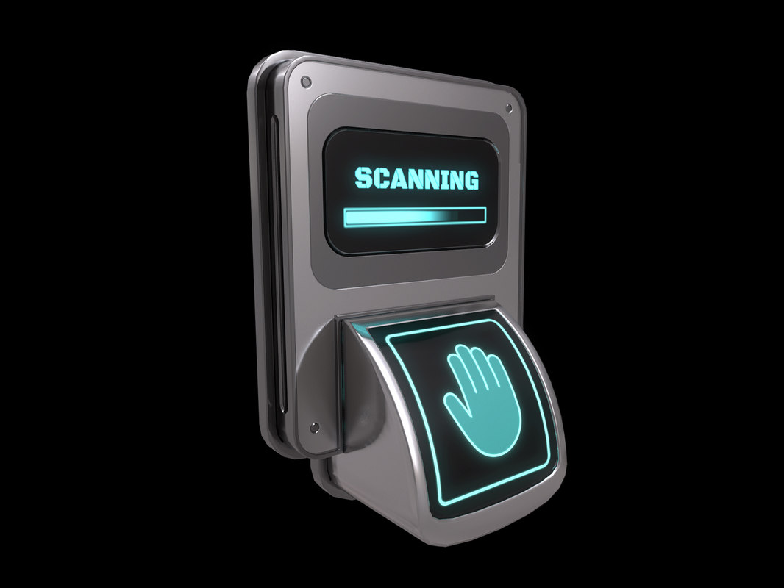 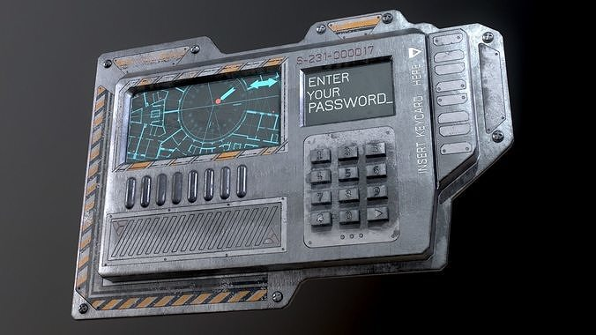 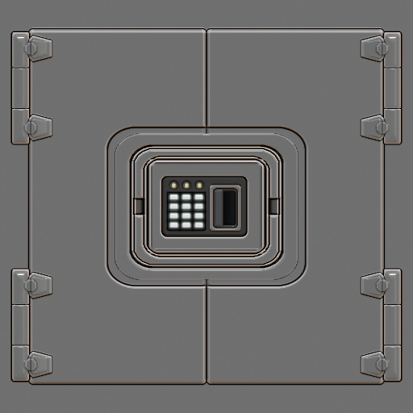 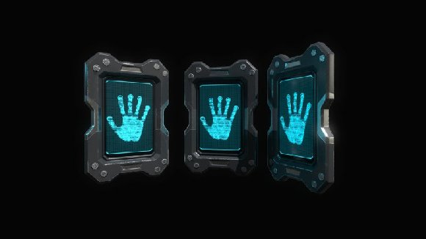 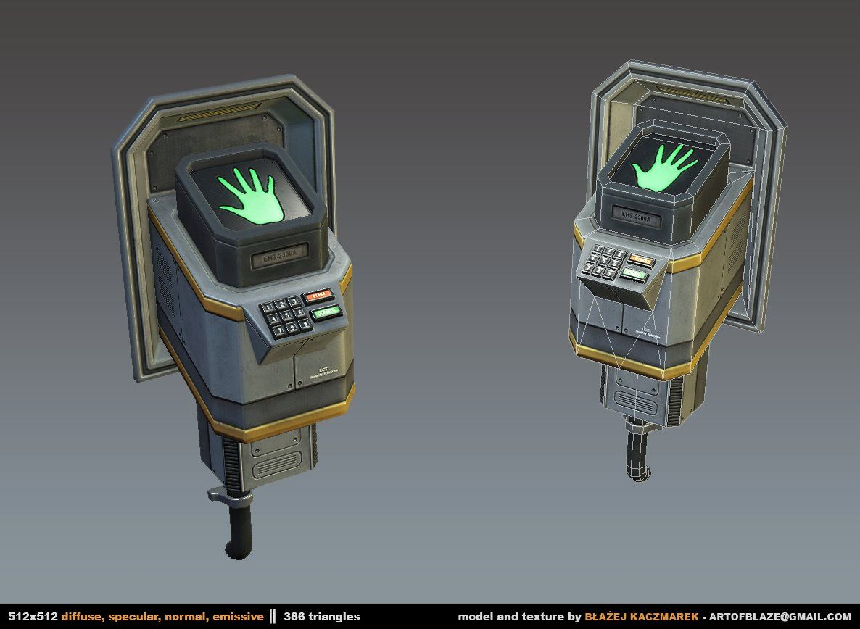 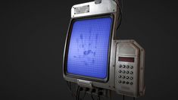 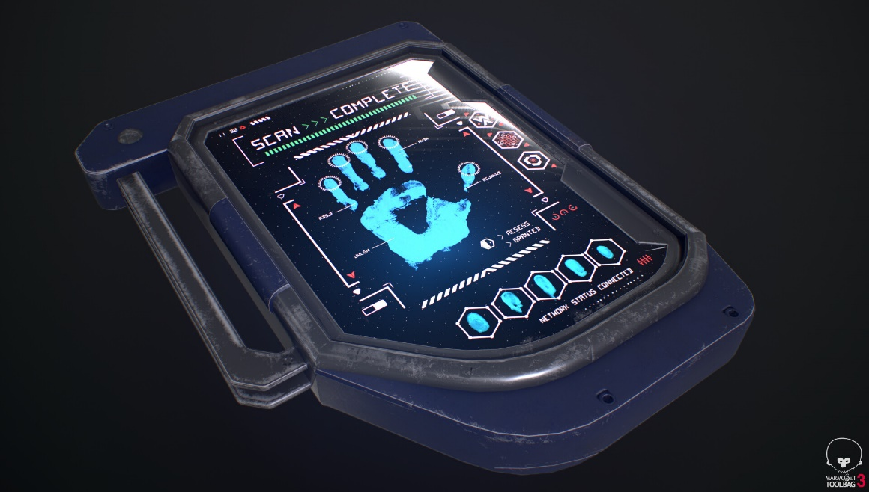

21 | 기본 바닥 (Floor_Inter_Noraml_01) | Null | 사물이나 생물을 밑에서 받쳐주는 바닥 | 4m x 1m x 4m |  | 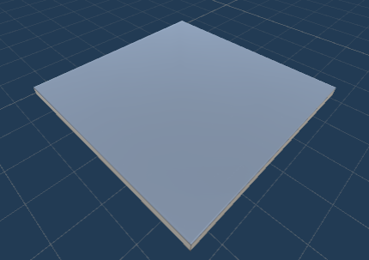
22 | 구멍 뚫린 조명 (Floor_Inter_Normal_02) | B | 구멍이 뚫려 있어 이동이 가능하며 빛을 낸다. | 1m x 1m x 1m |  | 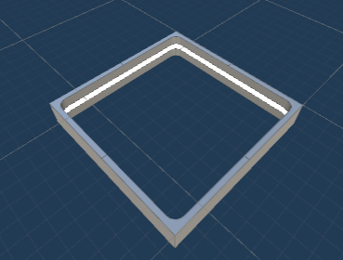
23 | 직사각형 조명 (Floor_Inter_Normal_03) | Null | 직사각형의 조명으로 밝은 빛을 낸다. | 1m x 1m x 1m |  | 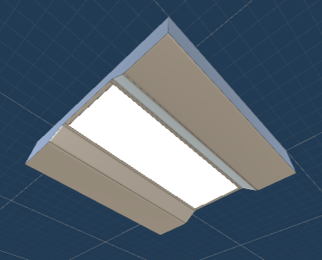
24 | 원형 조명 (Floor_Inter_Normal_04) | Null | 원형의 조명으로 밝은 빛을 낸다. | 1m x 1m x 1m |  | 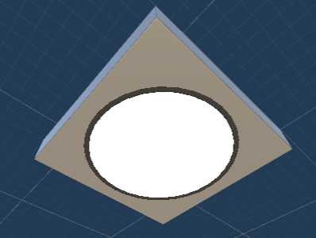
25
26
27

stage
사용 무기 | 코드명 | 에셋 사용 유무 | 구역 번호 | 맵 분류 | 컨셉 | 컨셉-레퍼런스 | 연출 | 연출-레퍼런스 | 전투 유무
none | 0-1 | 무 | N1 | 시작맵(숙소) | 시나리오를 시작하는 맵 |  |  |  | 무
 | 0-2 | 무 | N2 | 복도 | 숙소에서 실험실로 이동할 수 있게 이어져 있는 복도 |  |  |  | 무
이너시오 | t1 | 유 | A-01 | 튜토리얼1(이너시오 획득장소) | 우주에 와서 적응을 하고 있는 '살바토레'에게 적응 훈련을 시키는 스토리를 가짐 t1 ~ 1-2 까지 '이너시오' 연구실로, 안전과 '이너시오' 연구에 방해받지 않도록 다른 무기들의 파장을 차단시킴 |  | 화면을 흑백으로 만들고 이동속도를 간헐적으로 바꿔 산소결핍을 연출 | 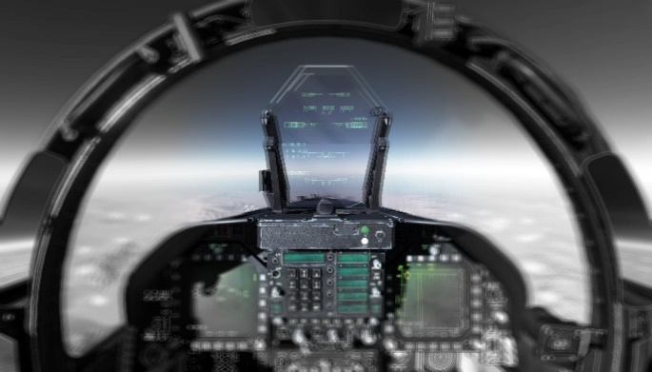 | 무
 | 1-1 | 유 | A-02 | 초급 보안시스템 1 | 침입자 발생으로 보안 프로그램 실행, 선체 구조 변경 안내 |  |  |  | 무
 | 1-2 | 유 | A-03 | 초급 보안시스템 2 | 카인'에 오염된 안내 로봇 등장, 다음 스테이지와 연결되는 문 근처에 '카인'이 흩뿌려져 있음 |  |  |  | 무
그랜드 | t2 | 유 | B-01 | 튜토리얼2(그랜드 획득장소) | 카인'으로 인해 정신과 육체가 이상해진 실험자의 첫 등장, 스테이지는 난장판이 되어있으며 맵 여기저기 피와 '카인'으로 얼룩져있음 t2 ~ 2-2 까지 '그랜드' 연구실로, 안전과 '그랜드' 연구에 방해받지 않도록 다른 무기들의 파장을 차단시킴 |  |  |  | 유
 | 2-1 | 유 | B-02 | 중급 보안시스템 1 | t2와 연결되어 비슷한 분위기의 스테이지 |  |  |  | 유
 | 2-2 | 유 | B-03 | 중금 보안시스템 2 | 앞서가던 침입자들이 괴물들을 막기 위한 흔적이 남아있음. (연출 고민 중) |  |  |  | 무
그라비토 | t3 | 유 | C-01 | 튜토리얼3(그라비토 획득장소) | '그라비토'를 연구하는 과정이었던 것으로 보이는 문서들과 계산식들이 곳곳에 널려있음, 중앙에 '그라비토'가 전시되어 있음. t3 ~ 3-2 까지 '그라비토' 연구실로, 안전과 '그라비토' 연구에 방해받지 않도록 다른 무기들의 파장을 차단시킴 |  |  |  | 무
 | 3-1 | 유 | C-02 | 상급 보안시스템 1 | '이브'에서 풀어놓은 더 강한 괴물들을 마주함 |  |  |  | 유
 | 3-2 | 유 | C-03 | 상급 보안시스템 2 | 파장 차단 전파를 관리하는 장치가 있는 곳으로, 괴물에 의해 일부 파손되어 시스템 오류가 생김 |  |  |  | 유
이너시오 + 그랜드 | P1 | 유 | D-01 | 최상급 보안시스템 1 | 시스템 오류로 인해 '이너시오'와 '그랜드'의 사용이 가능해짐 |  |  |  | 유
그랜드 + 그라비토 | P2 | 유 | D-02 | 최상급 보안시스템 2 | 시스템 오류로 인해 '그랜드'와 '그라비토'의 사용이 가능해짐 |  |  |  | 유
이너시오 + 그라비토 | P3 | 유 | D-03 | 최상급 보안시스템 3 | 시스템 오류로 인해 '이너시오'와 '그라비토'의 사용이 가능해짐 |  |  |  | 무
모든 무기 | S1 | 유 | SYSTEM-01 | 시스템실 | 모든 시스템을 관리하는 곳으로, 잭은 모든 보안 시스템을 종료시키고 비상탈출선을 준비시키게 됨 |  |  |  | 무
none | S2 | 무 | Z-08 | 실험체와 전투 | 결국 '살바토레'을 막지 못했던 '이브'는 탈출구 앞으로 가장 위험한 실험체를 대기시켜 '살바토레'을 상대하게 하고 정거장을 폭파시키려 한다. |  |  |  | 유
탈출 | S3 | 무 | Z-09 | 지구로 가는 탈출구 | 마지막 보스를 처치한 '살바토레'은 탈출구를 넘어 비상탈출선에 탑승하고 지구로 출발 |  |  |  | 무

